Общий прайс с ДОП. ИНФОРМАЦИЕЙ
 |  |  |  |  |  |  |  |  |  |  |  |  |  | Ваша скидка: |  |  | 30
Официальный прайс-лист ООО "АЛЬ-ПАКО" от 19.11.2025 |  |  |  |  |  |  |  |  |  |  |  |  |  | Сумма заказа |  |  | 0
Ваш менеджер: Фокин Александр Тел.: 89034622503 email: af@alpako.ru
Изображение | Наименование | Подробное фото | Штрихкод | ISBN | Размер изделия *см | Вес, кг | Страничность | Год издания | Материал | Кол-во в упаковке | Описание | РРЦ | Цена ОПТ БАЗОВАЯ руб | Цена ОПТ СО СКИДКОЙ руб | Остаток | Заказ, шт | Сумма заказа со скидкой
Новинки
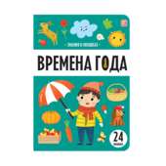 | Знания в окошках. Времена года | 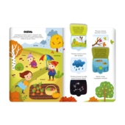 | 9785002303410 | 978-5-00230-341-0 | 0,4*23*16,5 | 0,100 | 8 | 2025 | Обложка - картон с глянц.ламинацией. Блок целлюлозный картон с ВД-лаком | 120 | Книжка с окошками "Времена года" из серии "Знания в окошках" — настоящая маленькая энциклопедия о том, как меняется наша планета за 365 дней. Почему прицы улетают в тёплые края? Почему подснежники так называют? Откуда берётся роса? Почему осенью листья желтеют? Ответы на эти и другие популярные вопросы о животных малыш найдёт здесь. А познавательные окошки сделают изучение нового ещё увлекательнее! Читайте книжку вместе с вашим ребенком — проводите время интересно и с пользой! | 213,6 | 194,2 | 135.94 | 2 107 |  | 0
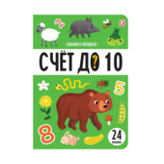 | Знания в окошках. Счет до 10 | 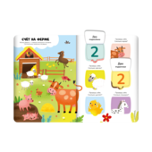 | 9785002303434 | 978-5-00230-343-4 | 0,4*16,5*23 | 0,100 | 8 | 2025 | Обложка - картон с глянц.ламинацией. Блок целлюлозный картон с ВД-лаком | 120 | Книжка с окошками "Счёт до 10" из серии "Знания в окошках" — настоящий настольный тренажёр для лёгкого развития. В книге малыша ждёт изучение цифр и знакомство с простейшим счётом, лёгкие, но увлекательные задания, тренировка памяти, логики. А познавательные окошки сделают изучение нового ещё увлекательнее! Читайте книжку вместе с вашим ребенком — проводите время интересно и с пользой! | 213,6 | 194,2 | 135.94 | 2 016 |  | 0
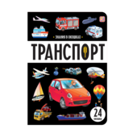 | Знания в окошках. Транспорт | 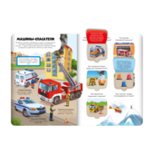 | 9785002303427 | 978-5-00230-342-7 | 0,4*23*16,5 | 0,100 | 8 | 2025 | Обложка - картон с глянц.ламинацией. Блок целлюлозный картон с ВД-лаком | 120 | Книжка с окошками "Транспорт" из серии "Знания в окошках" — настоящая маленькая энциклопедия о том, какой бывает транспорт и что делает его особенным. Что внутри пожарной машины? Почему трамвай ездит по рельсам? Почему самолёт летает? Ответы на эти и другие популярные вопросы о животных малыш найдёт здесь. А познавательные окошки сделают изучение нового ещё увлекательнее! Читайте книжку вместе с вашим ребенком — проводите время интересно и с пользой! | 213,6 | 194,2 | 135.94 | 1 971 |  | 0
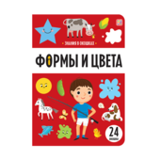 | Знания в окошках. Формы и цвета | 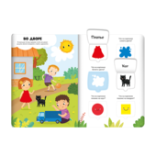 | 9785002303441 | 978-5-00230-344-1 | 0,4*16,5*23 | 0,100 | 8 | 2025 | Обложка - картон с глянц.ламинацией. Блок целлюлозный картон с ВД-лаком | 120 | Книжка с окошками "Формы и цвета" из серии "Знания в окошках" — настоящий настольный тренажёр для лёгкого развития. В книге малыша ждёт изучение цветов и знакомство с простейшими формами, лёгкие, но увлекательные задания, тренировка памяти, логики. А познавательные окошки сделают изучение нового ещё увлекательнее! Читайте книжку вместе с вашим ребенком — проводите время интересно и с пользой! | 213,6 | 194,2 | 135.94 | 2 065 |  | 0
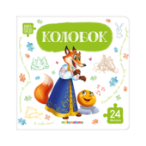 | Книга с пазлами. Колобок | 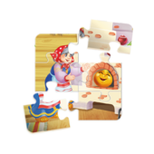 | 9785002303281 | 978-5-00230-328-1 | 1,3*16*16 | 0,212 | 10 | 2025 | Обложка ЦК,круглые углы,цел. картон GC2 пл. 255 гр/м2,печать 4+0, глян.лам.1+0. Блок:карт.цел.GC1пл.255 гр/м2,печать 4+4,ВДлак1+0.Спейсер:ПК 1,25, 0+0 | 72 | Книга-пазл "Колобок" — это первое знакомство с традиционной сказкой в игровой форме! В книге — 4 пазла, в каждом из которых 6 крупных деталей. Под пазлами — яркие картинки с подсказками. Удобная для детских пальчиков выемка поможет малышу легко научиться самостоятельно вынимать и складывать детали. Поэтому книги-пазлы — это ещё и развитие мелкой моторики, логики, воображения, пополнение словарного запаса. А ещё книга небольшого формата — её удобно взять с собой в дорогу или на прогулку. Узнавать новое интереснее вместе с Malamalama! | 384 | 349,7 | 244.79 | 3 797 |  | 0
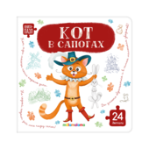 | Книга с пазлами. Кот в сапогах | 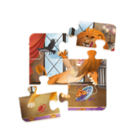 | 9785002303236 | 978-5-00230-323-6 | 1,3*16*16 | 0,212 | 10 | 2025 | Обложка ЦК,круглые углы,цел. картон GC2 пл. 255 гр/м2,печать 4+0, глян.лам.1+0. Блок:карт.цел.GC1пл.255 гр/м2,печать 4+4,ВДлак1+0.Спейсер:ПК 1,25, 0+0 | 72 | Книга-пазл "Кот в сапогах" — это первое знакомство с традиционной сказкой в игровой форме! В книге — 4 пазла, в каждом из которых 6 крупных деталей. Под пазлами — яркие картинки с подсказками. Удобная для детских пальчиков выемка поможет малышу легко научиться самостоятельно вынимать и складывать детали. Поэтому книги-пазлы — это ещё и развитие мелкой моторики, логики, воображения, пополнение словарного запаса. А ещё книга небольшого формата — её удобно взять с собой в дорогу или на прогулку. Узнавать новое интереснее вместе с Malamalama! | 384 | 349,7 | 244.79 | 3 797 |  | 0
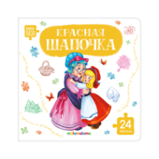 | Книга с пазлами. Красная шапочка | 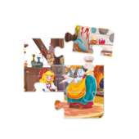 | 9785002303229 | 978-5-00230-322-9 | 1,3*16*16 | 0,212 | 10 | 2025 | Обложка ЦК,круглые углы,цел. картон GC2 пл. 255 гр/м2,печать 4+0, глян.лам.1+0. Блок:карт.цел.GC1пл.255 гр/м2,печать 4+4,ВДлак1+0.Спейсер:ПК 1,25, 0+0 | 72 | Книга-пазл "Красная Шапочка" — это первое знакомство с традиционной сказкой в игровой форме! В книге — 4 пазла, в каждом из которых 6 крупных деталей. Под пазлами — яркие картинки с подсказками. Удобная для детских пальчиков выемка поможет малышу легко научиться самостоятельно вынимать и складывать детали. Поэтому книги-пазлы — это ещё и развитие мелкой моторики, логики, воображения, пополнение словарного запаса. А ещё книга небольшого формата — её удобно взять с собой в дорогу или на прогулку. Узнавать новое интереснее вместе с Malamalama! | 384 | 349,7 | 244.79 | 3 797 |  | 0
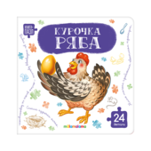 | Книга с пазлами. Курочка Ряба | 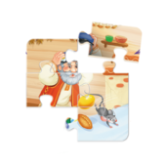 | 9785002303243 | 978-5-00230-324-3 | 1,3*16*16 | 0,212 | 10 | 2025 | Обложка ЦК,круглые углы,цел. картон GC2 пл. 255 гр/м2,печать 4+0, глян.лам.1+0. Блок:карт.цел.GC1пл.255 гр/м2,печать 4+4,ВДлак1+0.Спейсер:ПК 1,25, 0+0 | 72 | Книга-пазл "Курочка Ряба" — это первое знакомство с традиционной сказкой в игровой форме! В книге — 4 пазла, в каждом из которых 6 крупных деталей. Под пазлами — яркие картинки с подсказками. Удобная для детских пальчиков выемка поможет малышу легко научиться самостоятельно вынимать и складывать детали. Поэтому книги-пазлы — это ещё и развитие мелкой моторики, логики, воображения, пополнение словарного запаса. А ещё книга небольшого формата — её удобно взять с собой в дорогу или на прогулку. Узнавать новое интереснее вместе с Malamalama! | 384 | 349,7 | 244.79 | 3 792 |  | 0
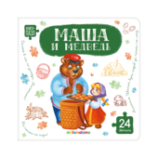 | Книга с пазлами. Маша и медведь | 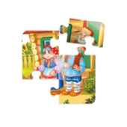 | 9785002303250 | 978-5-00230-325-0 | 1,3*16*16 | 0,212 | 10 | 2025 | Обложка ЦК,круглые углы,цел. картон GC2 пл. 255 гр/м2,печать 4+0, глян.лам.1+0. Блок:карт.цел.GC1пл.255 гр/м2,печать 4+4,ВДлак1+0.Спейсер:ПК 1,25, 0+0 | 72 | Книга-пазл "Маша и медведь" — это первое знакомство с традиционной сказкой в игровой форме! В книге — 4 пазла, в каждом из которых 6 крупных деталей. Под пазлами — яркие картинки с подсказками. Удобная для детских пальчиков выемка поможет малышу легко научиться самостоятельно вынимать и складывать детали. Поэтому книги-пазлы — это ещё и развитие мелкой моторики, логики, воображения, пополнение словарного запаса. А ещё книга небольшого формата — её удобно взять с собой в дорогу или на прогулку. Узнавать новое интереснее вместе с Malamalama! | 384 | 349,7 | 244.79 | 3 792 |  | 0
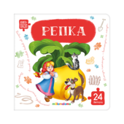 | Книга с пазлами. Репка | 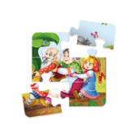 | 9785002303267 | 978-5-00230-326-7 | 1,3*16*16 | 0,212 | 10 | 2025 | Обложка ЦК,круглые углы,цел. картон GC2 пл. 255 гр/м2,печать 4+0, глян.лам.1+0. Блок:карт.цел.GC1пл.255 гр/м2,печать 4+4,ВДлак1+0.Спейсер:ПК 1,25, 0+0 | 72 | Книга-пазл "Репка" — это первое знакомство с традиционной сказкой в игровой форме! В книге — 4 пазла, в каждом из которых 6 крупных деталей. Под пазлами — яркие картинки с подсказками. Удобная для детских пальчиков выемка поможет малышу легко научиться самостоятельно вынимать и складывать детали. Поэтому книги-пазлы — это ещё и развитие мелкой моторики, логики, воображения, пополнение словарного запаса. А ещё книга небольшого формата — её удобно взять с собой в дорогу или на прогулку. Узнавать новое интереснее вместе с Malamalama! | 384 | 349,7 | 244.79 | 3 787 |  | 0
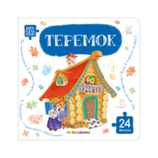 | Книга с пазлами. Теремок | 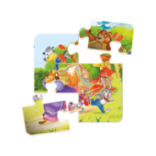 | 9785002303274 | 978-5-00230-327-4 | 1,3*16*16 | 0,212 | 10 | 2025 | Обложка ЦК,круглые углы,цел. картон GC2 пл. 255 гр/м2,печать 4+0, глян.лам.1+0. Блок:карт.цел.GC1пл.255 гр/м2,печать 4+4,ВДлак1+0.Спейсер:ПК 1,25, 0+0 | 72 | Книга-пазл "Теремок" — это первое знакомство с традиционной сказкой в игровой форме! В книге — 4 пазла, в каждом из которых 6 крупных деталей. Под пазлами — яркие картинки с подсказками. Удобная для детских пальчиков выемка поможет малышу легко научиться самостоятельно вынимать и складывать детали. Поэтому книги-пазлы — это ещё и развитие мелкой моторики, логики, воображения, пополнение словарного запаса. А ещё книга небольшого формата — её удобно взять с собой в дорогу или на прогулку. Узнавать новое интереснее вместе с Malamalama! | 384 | 349,7 | 244.79 | 3 792 |  | 0
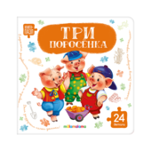 | Книга с пазлами. Три поросёнка | 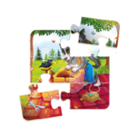 | 9785002303212 | 978-5-00230-321-2 | 1,3*16*16 | 0,212 | 10 | 2025 | Обложка ЦК,круглые углы,цел. картон GC2 пл. 255 гр/м2,печать 4+0, глян.лам.1+0. Блок:карт.цел.GC1пл.255 гр/м2,печать 4+4,ВДлак1+0.Спейсер:ПК 1,25, 0+0 | 72 | Книга-пазл "Три поросёнка" — это первое знакомство с традиционной сказкой в игровой форме! В книге — 4 пазла, в каждом из которых 6 крупных деталей. Под пазлами — яркие картинки с подсказками. Удобная для детских пальчиков выемка поможет малышу легко научиться самостоятельно вынимать и складывать детали. Поэтому книги-пазлы — это ещё и развитие мелкой моторики, логики, воображения, пополнение словарного запаса. А ещё книга небольшого формата — её удобно взять с собой в дорогу или на прогулку. Узнавать новое интереснее вместе с Malamalama! | 384 | 349,7 | 244.79 | 3 797 |  | 0
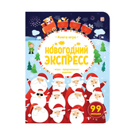 | Книга-игра. Новогодний экспресс. | 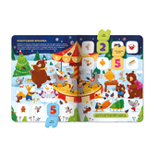 | 9785002301454 | 978-5-00230-145-4 | 0,7*28*21,5 | 0,241 | 12 | 2025 | Обложка - картон с Мат.ламинация + Выб.УФ-лак. Блок целлюлозный картон с ВД-лаком | 20 | Книга-игра «Новогодний экспресс» — это большая книга, полная занимательных загадок и задачек для всей семьи. Собирайтесь за предпраздничным столом, открывайте окошки — наслаждайтесь уютной атмосферой приближающегося Нового года, весёлых игр и заданий, красочных иллюстраций и любимых персонажей! Проводите время весело и с пользой — встречайте Новый год вместе с книгами от торговой марки Malamalama! | 447,8 | 407,1 | 284.97 | 3 434 |  | 0
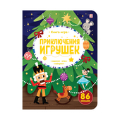 | Книга-игра. Приключения игрушек. |  | 9785002301461 | 978-5-00230-146-1 | 0,7*28*21,5 | 0,241 | 12 | 2025 | Обложка - картон с Мат.ламинация + Выб.УФ-лак. Блок целлюлозный картон с ВД-лаком | 20 | Книга-игра «Приключения игрушек» — это большая книга, полная занимательных загадок и задачек для всей семьи. Собирайтесь за предпраздничным столом, открывайте окошки — наслаждайтесь уютной атмосферой приближающегося Нового года, весёлых игр и заданий, красочных иллюстраций и любимых персонажей! Проводите время весело и с пользой — встречайте Новый год вместе с книгами от торговой марки Malamalama! | 447,8 | 407,1 | 284.97 | 3 656 |  | 0
 | Любимые сказки. Потягушки-потянушки (книжка-панорамка) |  | 9785002302772 | 978-5-00230-277-2 | 1*16,7*21 | 0,081 | 8 | 2025 | Интегральная обложка с глянц. ламинацией, блок - целлюлозный картон с ВД-лаком | 50 | Сборник милых детских потешек и засыпательных стишков в формате книги-панорамки «Потягушки» с объемными иллюстрациями — это народный опыт в воспитании детей, которые мы собрали под одной обложкой. Потешки — это не только развитие словарного запаса и фантазии, не только развлечение, но и интерактивная игра, которой управляете вы. Вместе с ребёнком читайте потешки, играйте в ладушки, изображайте людей и предметы, воду и ветер: развивайте мелкую моторику рук, пространственное мышление, запоминайте новые слова. Развиваться веселее вместе с Malamalama! | 423,7 | 321 | 224.7 | 5 972 |  | 0
 | Любимые сказки. Тише, мыши! (книжка-панорамка) | 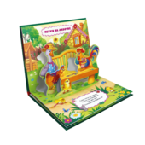 | 9785002302789 | 978-5-00230-278-9 | 1*16,7*21 | 0,081 | 8 | 2025 | Интегральная обложка с глянц. ламинацией, блок - целлюлозный картон с ВД-лаком | 50 | Сборник любимых детских потешек в формате книги-панорамки «Тише, мыши!» с объемными иллюстрациями — это народная мудрость, которую мы собрали под одной обложкой. Потешки — это не только развитие словарного запаса и фантазии, не только развлечение, но и интерактивная игра, которой управляете вы. Вместе с ребёнком читайте потешки, играйте в ладушки, изображайте животных и предметы, волны и ветер: развивайте мелкую моторику рук, пространственное мышление, запоминайте новые слова. Развиваться веселее вместе с Malamalama! | 423,7 | 321 | 224.7 | 5 753 |  | 0
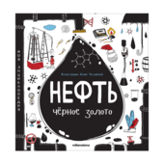 | Моя энциклопедия: Нефть. Черное золото | 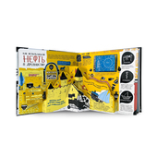 | 9785002301362 | 978-5-00230-136-2 | 3*23*23 | 0,487 | 18 | 2025 | Обложка 7БЦ,Мелованная бумага 130 гр/м2, Матовая ламинация,Выб. УФ-лак 1+0, Блок:картон целлюлозный,ВД лак 1+0, двусторонняя печать | 14 | Энциклопедия «Нефть. Чёрное золото» от торговой марки Malamalama — настоящая находка для маленьких любознаек. С этой книгой ваш ребёнок узнает о том, откуда берется нефть, как она добывается, какие продукты производятся на её основе и как она влияет на нашу жизнь и окружающую среду. Яркие современные иллюстрации, окошки с дополнительной информацией и объёмные POP-UP конструкции делают энциклопедию ещё более увлекательной. Читайте книгу вместе с вашим ребенком — проводите время интересно и с пользой! | 2 100 | 832,3 | 832,3 | 2 888 |  | 0 | Акция
 | Моя энциклопедия. Экология | 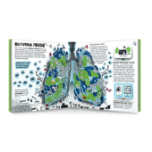 | 9785002302765 | 978-5-00230-276-5 | 3*23*23 | 0,488 | 18 | 2025 | Обложка 7БЦ,Мелованная бумага 130 гр/м2, Матовая ламинация,Выб. УФ-лак 1+0, Блок:картон целлюлозный,ВД лак 1+0, двусторонняя печать | 14 | Энциклопедия «Экология» — это понятная и интересная книга о важном. Она поможет ребёнку узнать, как человек влияет на нашу планету. Зачем беречь воду и воздух, почему нельзя вырубать леса, откуда берутся пустыни. И, наконец — как защитить Землю от катастроф и чем каждый из нас может помочь планете. Красочные иллюстрации, интерактивные окошки с интересными фактами и объёмные POP-UP элементы сделают изучение темы лёгким и наглядным. Читайте книгу вместе с ребёнком — открывайте тайны природы и учитесь заботиться о ней вместе с Malamalama! | 2 100 | 832,3 | 832,3 | 2 900 |  | 0 | Акция
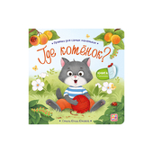 | Прятки для самых маленьких. Где котёнок? |  | 9785002303120 | 978-5-00230-312-0 | 0,6*12,7*12,7 | 0,062 | 12 | 2025 | Обложка - картон с глянц.ламинацией. Блок целлюлозный картон с ВД-лаком | 200 | Книга «Где котёнок?» из серии «Прятки для самых маленьких» – это милые стишки, любознательные персонажи и самые яркие и добрые иллюстрации! Вместе с мамой кошкой ваш малыш отправится искать, куда спрятался её озорной котёнок, и встретится с милыми зверятами. Вся книга – это целая история в стихах, которую обязательно захочется узнать от первой до последней страницы! Серия «Прятки для самых маленьких» – это радостные минуты, которые вы проведёте с вашим ребёнком. | 232,1 | 175,8 | 123.06 | 2 001 |  | 0
 | Прятки для самых маленьких. Где мой папа? | 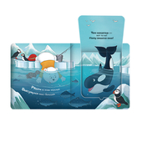 | 9785002303090 | 978-5-00230-309-0 | 0,6*12,7*12,7 | 0,062 | 12 | 2025 | Обложка - картон с глянц.ламинацией. Блок целлюлозный картон с ВД-лаком | 200 | Книга «Где мой папа?» из серии «Прятки для самых маленьких» – это милые стишки, любознательные персонажи и самые яркие и добрые иллюстрации! Вместе с белым мишкой ваш малыш отправится на прогулку по Арктике и поможет ему найти, где спрятался папа медведь. Вся книга – это целая история в стихах, которую обязательно захочется узнать от первой до последней страницы! Серия «Прятки для самых маленьких» – это радостные минуты, которые вы проведёте с вашим ребёнком. | 232,1 | 175,8 | 123.06 | 2 353 |  | 0
 | Прятки для самых маленьких. Давай играть? | 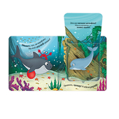 | 9785002303106 | 978-5-00230-310-6 | 0,6*12,7*12,7 | 0,062 | 12 | 2025 | Обложка - картон с глянц.ламинацией. Блок целлюлозный картон с ВД-лаком | 200 | Книга «Давай играть!» из серии «Прятки для самых маленьких» – это милые стишки, любознательные персонажи и самые яркие и добрые иллюстрации! Вместе с добрым акулёнком ваш малыш отправится на прогулку по морским глубинам и найдёт новых удивительных друзей. Вся книга – это целая история в стихах, которую обязательно захочется узнать от первой до последней страницы! Серия «Прятки для самых маленьких» – это радостные минуты, которые вы проведёте с вашим ребёнком. | 232,1 | 175,8 | 123.06 | 2 404 |  | 0
 | Прятки для самых маленьких. Чей малыш? |  | 9785002303113 | 978-5-00230-311-3 | 0,6*12,7*12,7 | 0,062 | 12 | 2025 | Обложка - картон с глянц.ламинацией. Блок целлюлозный картон с ВД-лаком | 200 | Книга «Чей малыш?» из серии «Прятки для самых маленьких» – это милые стишки, любознательные персонажи и самые яркие и добрые иллюстрации! Вместе с храбрым щенком ваш ребёнок отправится искать маму загадочного малыша, который ещё не вылупился из яйца. Вся книга – это целая история в стихах, которую обязательно захочется узнать от первой до последней страницы! Серия «Прятки для самых маленьких» – это радостные минуты, которые вы проведёте с вашим ребёнком. | 232,1 | 175,8 | 123.06 | 2 140 |  | 0
 | Умные пружинки. Животные |  | 9785002302406 | 978-5-00230-240-6 | 1,8*23,5*22,5 | 0,288 | 16 | 2025 | Обложка ЦК,картон GS2 250 гр,печать: 4+0,мат.лам.1+0+уф-лак выб.гл. Блок, карт.GS2 250 гр.гл. ВД-лак 1+0.Основа. мат.ламин., слим.ПК1,75кашир.оф.160гр | 44 | Книги серии «Умные пружинки» от компании Malamalama — это увлекательный тренажёр для развития умственных способностей и навыков. На каждом развороте книги — интересные задания, а выполнять их нужно с помощью карточек на пружине. Карточки помогут вовлечь ребёнка в работу с книгой, делая занятия весёлыми, понятными и по-настоящему интерактивными. Книга «Животные» позволит малышу поближе познакомиться с дикими и домашними животными и узнать об их особенностях: что они едят, какие у них малыши и многое другое. Учитесь с удовольствием вместе с Malamalama! | 455 | 413,4 | 289.38 | 3 134 |  | 0
 | Умные пружинки. Цвета и формы |  | 9785002302383 | 978-5-00230-238-3 | 1,8*23,5*22,5 | 0,288 | 16 | 2025 | Обложка ЦК,картон GS2 250 гр,печать: 4+0,мат.лам.1+0+уф-лак выб.гл. Блок, карт.GS2 250 гр.гл. ВД-лак 1+0.Основа. мат.ламин., слим.ПК1,75кашир.оф.160гр | 44 | Книги серии «Умные пружинки» от компании Malamalama — это увлекательный тренажёр для развития умственных способностей и навыков. На каждом развороте книги — интересные задания, а выполнять их нужно с помощью карточек на пружине. Карточки помогут вовлечь ребёнка в работу с книгой, делая занятия весёлыми, понятными и по-настоящему интерактивными. Книга «Цвета и формы» познакомит малыша с основными цветами и формами и научит находить их в предметах окружающего мира. Учитесь с удовольствием вместе с Malamalama! | 455 | 413,4 | 289.38 | 3 134 |  | 0
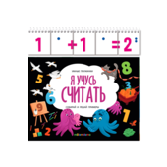 | Умные пружинки. Я учусь считать | 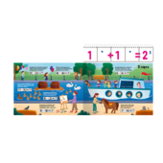 | 9785002302376 | 978-5-00230-237-6 | 1,8*23,5*22,5 | 0,288 | 16 | 2025 | Обложка ЦК,картон GS2 250 гр,печать: 4+0,мат.лам.1+0+уф-лак выб.гл. Блок, карт.GS2 250 гр.гл. ВД-лак 1+0.Основа. мат.ламин., слим.ПК1,75кашир.оф.160гр | 44 | Книги серии «Умные пружинки» от компании Malamalama — это увлекательный тренажёр для развития умственных способностей и навыков. На каждом развороте книги — интересные задания, а выполнять их нужно с помощью карточек на пружине. Карточки помогут вовлечь ребёнка в работу с книгой, делая занятия весёлыми, понятными и по-настоящему интерактивными. Книга «Я учусь считать» благодаря особой методике позволит малышу вникнуть в простейшие арифметические действия и начать с лёгкостью решать примеры на сложение и вычитание. Учитесь с удовольствием вместе с Malamalama! | 455 | 413,4 | 289.38 | 3 134 |  | 0
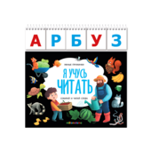 | Умные пружинки. Я учусь читать | 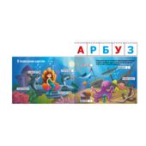 | 9785002302390 | 978-5-00230-239-0 | 1,8*23,5*22,5 | 0,288 | 16 | 2025 | Обложка ЦК,картон GS2 250 гр,печать: 4+0,мат.лам.1+0+уф-лак выб.гл. Блок, карт.GS2 250 гр.гл. ВД-лак 1+0.Основа. мат.ламин., слим.ПК1,75кашир.оф.160гр | 44 | Книги серии «Умные пружинки» от компании Malamalama — это увлекательный тренажёр для развития умственных способностей и навыков. На каждом развороте книги — интересные задания, а выполнять их нужно с помощью карточек на пружине. Карточки помогут вовлечь ребёнка в работу с книгой, делая занятия весёлыми, понятными и по-настоящему интерактивными. Книга «Я учусь читать» даёт возможность потренироваться складывать слова из букв — это не только помогает развить навыки чтения, но и закладывает основу для обучения письму. Учитесь с удовольствием вместе с Malamalama! | 455 | 413,4 | 289.38 | 3 134 |  | 0
01. Подарочные издания
Сказки, сборники сказок
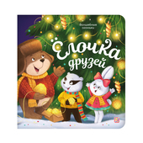 | Волшебные огоньки. Ёлочка друзей | 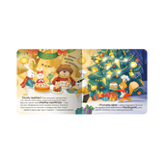 | 9785002301867 | 978-5-00230-186-7 | 1,9*20*20 | 0,395 | 10 | 2025 | Обложка 7БЦ:Мел бумага, Мат лам+Выб. УФ-лак. Блок: Картон целл, Мат лам. Световой модуль: 7 лампочек | 20 | Волшебные огоньки. Ёлочка друзей: «Волшебные огоньки» — новая серия от торговой марки Malamalama! Самая уютная книга на свете — «Ёлочка друзей» — отправляет ребёнка в путешествие по зимнему лесу. Как зверята готовятся к Новому году? С какими чудесами они столкнутся? Милые иллюстрации, добрые персонажи и самые настоящие огоньки на страницах ждут ребёнка в книге. Фонарики на ёлке, свечи в комнате, светлячки или снежинки — внутри каждой страницы располагаются светодиоды, которые выглядывают в крошечные отверстия, заставляя их на самом деле светиться. Отройте для себя настоящее волшебство вместе с Malamalama! | 1 800 | 789 | 789 | 1 405 |  | 0 | Акция
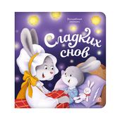 | Волшебные огоньки. Сладких снов | 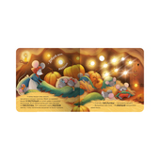 | 9785002301874 | 978-5-00230-187-4 | 1,9*20*20 | 0,395 | 10 | 2025 | Обложка 7БЦ:Мел бумага, Мат лам+Выб. УФ-лак. Блок: Картон целл, Мат лам. Световой модуль: 7 лампочек | 20 | Волшебные огоньки. Сладких снов: «Волшебные огоньки» — новая серия от торговой марки Malamalama! Самая уютная книга на свете — «Сладких снов» — расскажет малышу, как лесные мамы укладывают спать своих малышей-зверят. Как зверята готовятся к Новому году? С какими чудесами они столкнутся? Милые иллюстрации, добрые персонажи и самые настоящие огоньки на страницах ждут ребёнка в книге. Фонарики на ёлке, свечи в комнате, светлячки или снежинки — внутри каждой страницы располагаются светодиоды, которые выглядывают в крошечные отверстия, заставляя их на самом деле светиться. Отройте для себя настоящее волшебство вместе с Malamalama! | 1 800 | 789 | 789 | 878 |  | 0 | Акция
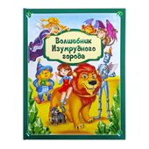 | Золотая коллекция сказок. Волшебник Изумрудного города | 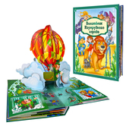 | 9785001349372 | 978-5-00134-937-2 | 4*25*33 | 1,386 | 12 | 2025 | Обложка 7БЦ с ламинацией SoftTouch + Тиснение, блок - целлюлозный картон с ВД-лаком | 5 | Знаменитая сказка Александра Волкова о приключениях доброй девочки Элли и её друзей — Страшилы, Железного Дровосека, Трусливого Льва и Тотошки. Отправляйтесь в путешествие по Волшебной стране на страницах новой подарочной книги из серии «Золотая коллекция сказок» от торговой марки Malamalama! Полный текст произведения и огромные POP-UP конструкции на каждом развороте позволят окунуться в атмосферу волшебсва. Книга, которая станет настоящим сокровищем любой книжной коллекции! | 3 584 | 1564 | 1564 | 3 184 |  | 0 | Акция
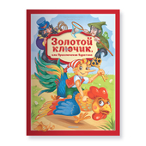 | Золотая коллекция сказок. Золотой ключик или приключения Буратино | 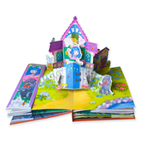 | 9785002301348 | 978-5-00230-134-8 | 3,5*33*25 | 1,155 | 12 | 2025 | Обложка 7БЦ с ламинцией Softach и тиснением. Блок из целлулозного картона с поп-ап элементом. | 5 | Знаменитая и всеми любимая повесть-сказка Алексея Толстого о приключениях деревянной куклы Буратино и его друзей — Пьеро, Мальвины, Артемона. Отправляйтесь на поиски золотого ключика и помогите папе Карло открыть заветную дверь за нарисованным очагом! Полный текст произведения и огромные POP-UP конструкции на каждом развороте позволят окунуться в атмосферу приключений. Новая подарочная книги из серии «Золотая коллекция сказок» от торговой марки Malamalama — настоящее сокровище любой книжной коллекции! | 3 665 | 1599,4 | 1599,4 | 3 916 |  | 0 | Акция
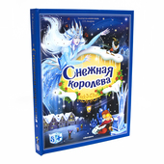 | Золотая коллекция сказок. Снежная королева 13.01.2022 | 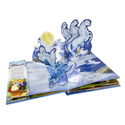 | 9785001347446 | 978-5-00134-744-6 | 3*33*25 | 0,912 | 12 | 2025 | Обложка 7БЦ с ламинацией SoftTouch + Тиснение, блок - целлюлозный картон с ВД-лаком | 5 | "Снежная королева" — удивительная сказка датского писателя Г.Х. Андерсена в формате книги-панорамки с объемными иллюстрациями. 3D развороты создают ощущение дополненной реальности и настоящего путешествия в сказку, в которой рассказывается об истинной дружбе, верности, настоящей любви и о победе добра над злом. Книга сделана из качественного и плотного картона. Яркая и контрастная печать делает картинки максимально насыщенными. Порадуйте своего ребёнка уже знакомой и полюбившейся многим сказкой про Герду и Кая с объёмными иллюстрациями, которые удивят вашего малыша! | 3 302 | 1441 | 1441 | 1 654 |  | 0 | Акция
 | Золотая коллекция сказок. Щелкунчик 13.01.2022 |  | 9785001347439 | 978-5-00134-743-9 | 4*25*33 | 1,062 | 12 | 2025 | Обложка 7БЦ с ламинацией SoftTouch + Тиснение, блок - целлюлозный картон с ВД-лаком | 5 | «Щелкунчик и Мышиный король» Э. Т. А. Гофмана – всеми любимая рождественская сказка, которая уже многие годы не оставляет читателей равнодушными. Добрая история о настоящей любви, искренности, дружбе и преданности, подлинной победе добра над злом станет настольной новогодней книгой вашего ребёнка. Серия «Золотая коллекция сказок» – это портал в яркий мир любимых персонажей, которые оживают на страницах благодаря объемным pop-up конструкциям. Внутри не только иллюстрации, но и полный текст сказки. Подарите себе и своему малышу чудесную новогоднюю историю! | 3 302 | 1441 | 1441 | 4 359 |  | 0 | Акция
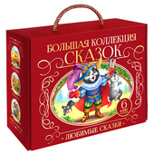 | Сундук Большая коллекция сказок (Любимые сказки: Колобок, Кот в сапогах; Красная шапочка, Маша и мед | 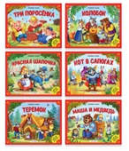 | 4655752644659 | 465-5-75264-465-9 | 9*18,6*23,6 | 0,632 | 8 | 2025 | Интегральная обложка с глянц. ламинацией, блок - целлюлозный картон с ВД-лаком | 6 | Любимые с детства сказки теперь в подарочном наборе "Большая коллекция сказок". Шесть ярких книг с объёмными POP-UP конструкциями и знакомыми персонажами откроют перед вами и вашим малышом яркий мир волшебства и приключений. Выбирайте книгу по настроению и погружайтесь в сказочную атмосферу, ведь каждая история - это маленький портал в мечты, вдохновлённые детством. | 2 175 | 2000 | 1400 | 1 093 |  | 0
Энциклопедии
 | Большая энциклопедия. Человек и его эмоции. |  | 9785001349709 | 978-5-00134-970-9 | 2,8*22,7*22,7 | 0,640 | 24 | 2025 | Обложка 7БЦ с матовой ламинцией и выб. уф-лаком . Блок из целлюлозного картона с поп-ап элементом. | 10 | Энциклопедия «Человек и его эмоции» научит ребёнка с лёгкостью ориентироваться во внутреннем мире человека и глубже понимать себя и других. Малыш узнает, какие бывают чувства и эмоции, из-за чего они возникают и о чём сигнализируют, как с ними работать и как их выражать. Внутри книжки 24 страницы c красочными иллюстрациями, целых 77 окошек разной формы, объёмные POP-UP картинки и дорожки для пальчиков. Все интерактивные элементы дополняют процесс изучения и делают его весёлым и увлекательным. Читайте книжку вместе с вашим ребенком - проводите время интересно и с пользой! Книга сделана из плотного мелованного картона. Формат 222×217 мм. | 1 646 | 718,3 | 718,3 | 2 118 |  | 0 | Акция
 | Интерактивная энциклопедия. Азбука |  | 9785001345091 | 978-5-00134-509-1 | 3*17,5*25,5 | 0,372 | 16 | 2025 | Обложка 7БЦ с глянц. ламинацией, блок - целлюлозный картон с ВД-лаком | 24 | "Азбука" — это интерактивная энциклопедия с 3D-иллюстрациями и весёлыми стихами. Книга поможет ребенку выучить все буквы алфавита без особого труда. Наличие объемных элементов развивает мелкую моторику и пространственное мышление ребёнка. Интерактивная энциклопедия сделана из качественного и плотного картона, обеспечивающего износостойкость. | 1 616,2 | 663 | 663 | 133 |  | 0 | Акция
 | Интерактивная энциклопедия. Анатомия |  | 9785001345848 | 978-5-00134-584-8 | 3*24,7*24,5 | 0,581 | 16 | 2025 | Обложка 7БЦ с глянц. ламинацией, блок - целлюлозный картон с ВД-лаком | 5 | Интерактивная энциклопедия «Анатомия» – это настоящая сокровищница полезных знаний о человеческом организме для вашего ребёнка. Она не только в простой и доступной форме расскажет, как работает человеческое тело, зачем нужен иммунитет, для чего мы дышим, но и заинтересует малыша яркими 3D-иллюстрациями, множеством подвижных элементов, «крутилок» и окошек. «Анатомия» – это отличный подарок и способ познания окружающего мира. Изучайте интерактивную энциклопедию вместе с вашим ребёнком, помогайте ему узнавать новое и развиваться! | 2 550 | 1143,3 | 1143,3 | 1 110 |  | 0 | Акция
 | Интерактивная энциклопедия. Великая Отечественная война. История победы. от 10.03.2022 |  | 9785001347453 | 978-5-00134-745-3 | 2,5*24,7*24,5 | 0,661 | 16 | 2025 | Обложка 7БЦ с ламинацией SoftTouch + Тиснение, блок - целлюлозный картон с ВД-лаком | 12 | Уникальная интерактивная энциклопедия, посвященная великой отечественной войне. История оживет благодаря объемным pop-up конструкциям и реалистичным иллюстрациям техники и вооружения на каждом развороте. Открывай окошки, изучай карты сражений, читай дополнительные брошюры и карточки. Погрузись в мир исторических событий вместе с интерактивной энциклопедией "Великая Отечественная война" | 2 382 | 1039,4 | 1039,4 | 7 594 |  | 0 | Акция
 | Интерактивная энциклопедия. Динозавры |  | 9785001349235 | 978-5-00134-923-5 | 4*24,8*25 | 0,785 | 16 | 2025 | Обложка 7БЦ с матовой ламинацией+ выборочный лак + Тиснение, блок - целлюлозный картон с ВД-лаком | 6 | Интерактивная энциклопедия «Динозавры и другие доисторические животные» от торговой марки Malamalama — это захватывающее путешествие по доисторической Земле. Ваш малыш сможет прогуляться в древних тропических лесах, где познакомится со знаменитыми свирепыми ящерами. Масштабные POP-UP конструкции, множество клапанов и выдвигающихся элементов, интересные факты, натуралистичные иллюстрации — всё это ждёт юного читателя под обложкой энциклопедии. Интерактивная энциклопедия — идеальная настольная книга для маленького почемучки. Разгадывайте главную загадку нашей планеты — изучайте удивительных ящеров вместе с Malamalama! | 2 676 | 1168 | 1168 | 724 |  | 0 | Акция
 | Интерактивная энциклопедия. Мифы Древней Греции |  | 9785001341567 | 978-5-00134-156-7 | 3,5*24,7*24,5 | 0,723 | 16 | 2025 | Обложка 7БЦ с мат. ламинацией и выб.лаком, блок - целлюлозный картон с ВД-лаком | 6 | Интерактивная энциклопедия «Мифы Древней Греции» — это настоящий портал в завораживающий мир античной мифологии. Под обложкой вас ждут масштабные 3D-элементы: гора Олимп и троянский конь, многоголовая гидра и корабль Тесея. Красочные иллюстрации рассказывают о великих богах и богинях, разворачивают перед вашими глазами подвиги героев и знаменитые события. Эта книга не только увлекательная и познавательная, но и красочная и интерактивная. Подарите вашему ребёнку неповторимую атмосферу знаменитых приключений — книгу «Мифы Древней Греции» от торговой марки Malamalama! | 2 943,6 | 1240,5 | 1240,5 | 2 546 |  | 0 | Акция
 | Интерактивная энциклопедия. Мозг |  | 9785001347460 | 978-5-00134-746-0 | 2*24,5*24,7 | 0,575 | 16 | 2025 | Обложка 7БЦ с глянц. ламинацией, блок - целлюлозный картон с ВД-лаком | 6 | Интерактивная энциклопедия "Мозг. Компьютер в моей голове" расскажет ребёнку о том, как устроен мозг, кто руководит всеми процессами в нашем организме, что делает мозг ночью и почему к нам приходят сновидения. Многочисленные интерактивные элементы и объемные POP-UP картинки сделают путешествие маленького почемучки по лабиринтам извилин мозга интересным и захватывающим! Книга сделана из качественного и плотного картона. Яркая и контрастная печать делает картинки максимально насыщенными. 3D энциклопедия будет интересна как детям, так и взрослым. Книгу можно приобрести в качестве подарка. Читайте энциклопедию вместе с вашим ребенком — проводите время интересно и с пользой! | 2 360 | 1060,8 | 1060,8 | 2 628 |  | 0 | Акция
 | Интерактивная энциклопедия. На чём долететь до звёзд? Космос |  | 9785001346883 | 978-5-00134-688-3 | 2,5*24,5*24,7 | 0,550 | 16 | 2025 | Обложка 7БЦ с глянц. ламинацией, блок - целлюлозный картон с ВД-лаком | 12 | Множество удивительных и захватывающих тайн космоса под одной обложкой – в интерактивной энциклопедии «Космос». Перед вашим малышом откроется бескрайний простор Вселенной в виде pop-up конструкций, интересных фактов в окошках, а космические корабли и знаменитые космонавты расскажут, как преодолеть атмосферу и выйти на орбиту Земли. Объемная модель Солнечной системы, Международная космическая станция, лунные экспедиции, Белка, Стрелка и Гагарин – все они ждут вашего ребёнка, чтобы поближе познакомить его с главной мечтой человечества. | 2 662 | 1161,6 | 1161,6 | 91 |  | 0 | Акция
02. Книжки-панорамки
 | Детская POP-UP энциклопедия. Динозавры. Мир доисторических животных |  | 9785002301003 | 978-5-00230-100-3 | 1,8*26*20,3 | 0,465 | 24 | 2025 | Переплет 7БЦ, блок целлюлозный картон 12 разворотов | 20 | Серия «Детская POP-UP энциклопедия» от торговой марки Malamalama — это новые красочные энциклопедии с объёмными элементами, интересными фактами и множеством красочных иллюстраций! Мир древних ящеров предстанет перед малышом на познавательных разворотах энциклопедии «Динозавры. Мир доисторических животных»! Травоядные гиганты, яростные хищники, маленькие и юркие динозавры-малыши: сотни доисторических гигантов и интересные факты о них. POP-UP конструкции помогут не просто узнавать новое, но и отправиться в настоящее путешествие по древней Земле. Погружайтесь в прошлое вместе с Malamalama! | 1 100 | 990 | 693 | 314 |  | 0
 | Детская POP-UP энциклопедия. Космос. Человек на просторах Вселенной |  | 9785002301355 | 978-5-00230-135-5 | 1,8*26*20,3 | 0,465 | 24 | 2025 | Переплет 7БЦ, блок целлюлозный картон 12 разворотов | 20 | Серия «Детская POP-UP энциклопедия» от торговой марки Malamalama — это новые красочные энциклопедии с объёмными элементами, интересными фактами и множеством красочных иллюстраций! Мир далёких звёзд предстанет перед малышом на познавательных разворотах энкиклопедии «Космос. Человек на просторах Вселенной»! Внутри — наша Вселенная и Солнечная система, планеты и спутники, МКС, космические корабли и ракеты, марсоходы и мепфандры. POP-UP конструкции помогут не просто узнавать новое, но и отправиться в настоящее путешествие под свет далёких звёзд. Стремитесь в будущее вместе с Malamalama! | 1 100 | 990 | 693 | 552 |  | 0
Панорамки малышки
Сборники сказок
 | Библейские истории для детей. Сотворение мира. Ноев ковчег. Рождение Иисуса |  | 9785002301171 | 978-5-00230-117-1 | 3,3*26*20 | 0,548 | 36 | 2024 | Переплет 7БЦ, блок целлюлозный картон 18 разворотов | 13 | «Сотворение мира. Ноев ковчег. Рождение Иисуса» — это детская книга, которая приглашает маленьких читателей отправиться заглянуть на страницы Священного Писания. Текст книги специально адаптирован для детей, чтобы они легко могли понять содержание историй, которые лежат в основе христианской веры. Каждая история сопровождается красочными иллюстрациями и объемными POP-UP конструкциями, которые помогают малышам лучше воспринимать и усваивать информацию. «Сотворение мира. Ноев ковчег. Рождение Иисуса» отлично подходит для семейного чтения и обсуждения. | 1 496,1 | 1133,4 | 793.38 | 2 398 |  | 0
 | Путешествие в сказку (Сборник). Любимые сказки |  | 9785001341062 | 978-5-00134-106-2 | 3*17*21 | 0,363 | 32 | 2025 | Обложка 7БЦ с глянц. ламинацией, блок - целлюлозный картон с ВД-лаком | 20 | Книжка-панорамка "Любимые сказки" — это сборник, который содержит 4 любимых произведения: "Теремок", "Репка", "Колобок", "Курочка Ряба". Текст написан в простой и понятной для детей форме, а большие буквы помогут легко прочитать каждое слово. Книги сделаны из качественного и плотного картона. Яркая и контрастная печать делает картинки максимально насыщенными. Наличие объемных и открывающихся элементов развивает мелкую моторику и пространственное мышление малыша. Порадуйте своего ребёнка уже знакомыми и полюбившимися многим сказками с объёмными иллюстрациями, которые его удивят! | 877,8 | 814 | 569.8 | 19 |  | 0
 | Сказки малышам. Айболит. Бармалей. Муха-Цокотуха(НОВЫЕ) |  | 9785001347026 | 978-5-00134-702-6 | 3,5*20*26 | 0,613 | 36 | 2025 | Обложка 7БЦ с глянц. ламинацией, блок - целлюлозный картон с ВД-лаком | 13 | Когда малыш просит почитать, нужно выбирать только лучшие сказки. Волшебный мир К. Чуковского оживает на страницах книжек с объемными иллюстрациями! Яркие картинки можно рассматривать много-много раз. А еще с ними можно играть! В серии мы собрали самые добрые и любимые сказки для маленьких непосед. В сборнике 3 произведения К.Чуковского "Тараканище", "Айболит", "Муха-Цокотуха". | 1 676,5 | 1463 | 1024.1 | 1 729 |  | 0
 | Сказки малышам. Мойдодыр. Телефон. Тараканище(НОВЫЕ) |  | 9785001347033 | 978-5-00134-703-3 | 3,5*20*26 | 0,595 | 36 | 2025 | Обложка 7БЦ с глянц. ламинацией, блок - целлюлозный картон с ВД-лаком | 13 | Когда малыш просит почитать, нужно выбирать только лучшие сказки. Волшебный мир К. Чуковского оживает на страницах книжек с объемными иллюстрациями! Яркие картинки можно рассматривать много-много раз. А еще с ними можно играть! В серии мы собрали самые добрые и любимые сказки для маленьких непосед. В сборнике 3 произведения К.Чуковского "Телефон", "Мойдодыр", "Бармалей". | 1 676,5 | 1463 | 1024.1 | 1 943 |  | 0
 | Сказки малышам. Сказки для принцесс |  | 9785002301157 | 978-5-00230-115-7 | 3,5*20*26 | 0,613 | 36 | 2025 | Обложка 7БЦ с матовой ламинацией+ выборочный лак + Тиснение, блок - целлюлозный картон с ВД-лаком | 13 | Книжка-панорамка «Сказки для принцесс» от торговой марки Malamalama — это яркие объёмные иллюстрации и персонажи, которые оживают на ваших глазах. Любимые сказки известных зарубежных авторов Шарля Перро, братьев Гримм и Ганса Христиана Андерсена о добрых прекрасных принцессах предстанут перед вашим малышом в завораживающем красочном оформлении. Вместе с Золушкой, Белоснежкой и Русалочкой ребёнок побывает на королевском балу, заглянет в гости к гномам и увидит чудеса подводного мира. Читайте «Сказки для принцесс» — отправляйтесь в незабываемое приключение! | 1 676,5 | 1463 | 1024.1 | 4 534 |  | 0
Сказки
 | Библейские истории. Ноев ковчег |  | 9785001349280 | 978-5-00134-928-0 | 1,5*26*20 | 0,282 | 12 | 2023 | Обложка 7БЦ с глянц. ламинацией, блок - целлюлозный картон с ВД-лаком | 29 | Книжка-панорамка «Ноев ковчег» из серии «Библейские истории» в доступной форме познакомит ребёнка с одним из важнейших и известнейших библейских сюжетов о Великом потопе и праведных деяниях Ноя. Внутри 12 страниц с красочными иллюстрациями и объёмными POP-UP картинками, которые помогут малышу лучше понять события и смысл истории. Книга отлично подойдёт для семейного чтения и обсуждения. | 590 | 504,3 | 353.01 | 2 367 |  | 0
 | Библейские истории. Рождение Иисуса |  | 9785001349297 | 978-5-00134-929-7 | 1,5*26*20 | 0,281 | 12 | 2023 | Обложка 7БЦ с глянц. ламинацией, блок - целлюлозный картон с ВД-лаком | 29 | Книжка-панорамка «Рождение Иисуса» из серии «Библейские истории» в доступной форме познакомит ребёнка с одним из важнейших и известнейших библейских сюжетов о рождении Иисуса Христа, его младенчестве и отрочестве. Внутри 12 страниц с красочными иллюстрациями и объёмными POP-UP картинками, которые помогут малышу лучше понять события и смысл истории. Книга отлично подойдёт для семейного чтения и обсуждения. | 590 | 504,3 | 353.01 | 672 |  | 0
...

